孙核对新表
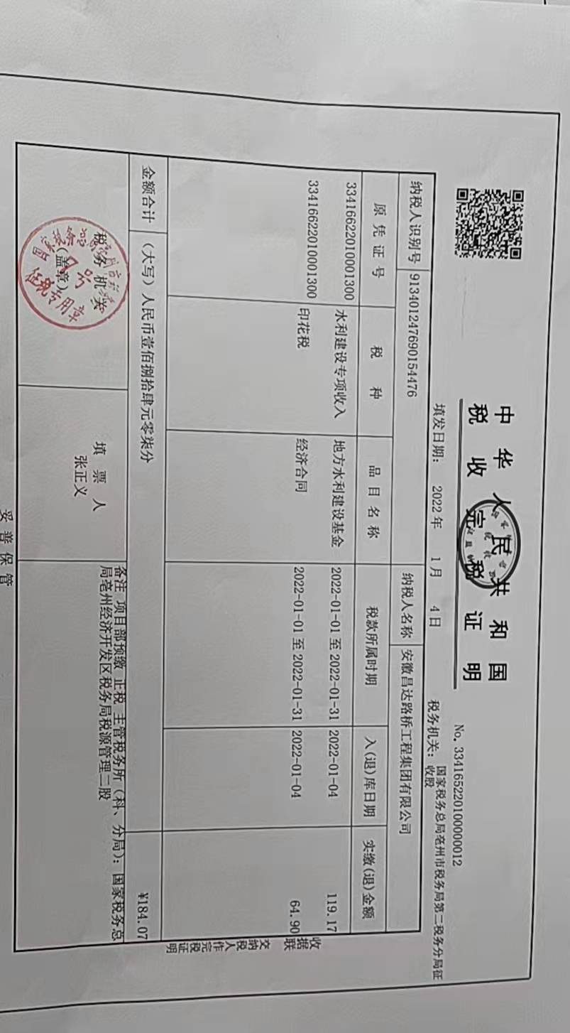
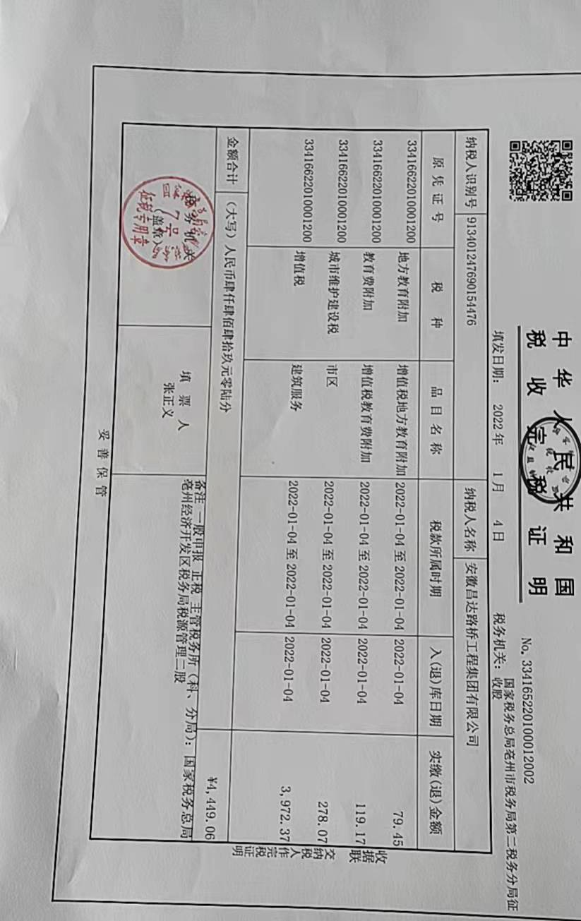
C4514 谯城区2016年农村公路畅通工程改造项目（第四批）7标段（十九里--赵桥）
中标日期 | 2016-8-2 |  | 4,357,173.00 |  | 程 杰15395672999 |  | 亳州市谯城区区乡公路管理所（普）
决算日期 | 2018-6-9 |  | 4,400,286.29
销售开票：
开票日期 | 收入金额 | 工程地缴税 |  | 企业本地缴税 |  | 价税合计 | 到款情况
 |  | 税率 | 增值税额 | 税率 | 增值税额 |  | 日期 | 金额 | 银行
2016-11-09 | 1,778,090.09 | 2% | 35,561.80 | 9% | 160,028.11 | 1,973,680.00 | 2016-11-22 | 1,973,680.00 | 中行
2016-12-16 | 891,052.25 | 2% | 17,821.05 | 9% | 80,194.70 | 989,068.00 | 2016-12-23 | 989,068.00 | 中行
2017-01-05 | 836,944.14 | 2% | 16,738.88 | 9% | 75,324.97 | 929,008.00 | 2017-01-12 | 929,008.00 | 中行
2017-08-04 | 263,095.59 | 2% | 5,261.91 | 9% | 23,678.60 | 292,036.10 | 2017-08-14 | 292,036.10 | 中行
2022-08-17 | 198,618.52 | 2% | 3,972.37 | 7% | 13,903.30 | 216,494.19 | 2023-08-17 | 170,000.00 | 中行
 | 0.00 |  | 0.00 |  | 0.00
合计 | 3,967,800.60 |  | 79,356.01 |  | 353,129.68 | 4,400,286.29 |  | 4,353,792.10 |  |  |  | 46,494.19
材料发票： |  |  |  |  |  | 0.00
认证日期 | 成本金额 | 份数 | 类型 | 税率 | 进项税额 | 价税合计 | 付款日期 | 付款金额 | 银行 | 销货单位 | 货物 | 凭证号 | 发货单 | 备注
2016-08-24 | 25,283.02 |  | 专 |  | 1,516.98 | 26,800.00 |  |  |  | 亳州药都项目管理有限公司 |  | 2016-8-84#
2016-09-26 | 10,276.38 |  | 专 |  | 616.58 | 10,892.96 |  |  |  | 太平洋保险有限公司亳州 |  | 2016-9-66#
2016-09-27 | 3,773.58 |  | 专 |  | 226.42 | 4,000.00 |  |  |  | 太平洋保险有限公司亳州 |  | 2016-9-65#
2016-12-01 | 290,000.00 | 1 | 普代 |  | 0.00 | 290,000.00 |  |  |  | 赵子龙 | 砂石 | 2016-12-140#
2016-11-28 | 341,880.34 | 3 | 专 | 17% | 58,119.66 | 400,000.00 |  |  |  | 亳州市芍花建材有限责任公司 | 水泥 | 2016-12-143#
 | 0.00 |  |  |  | 0.00 |  | 2016-11-28 | 200,000.00 | 徽行 | 亳州市芍花建材有限责任公司 | 水泥
 | 0.00 |  |  |  | 0.00 |  | 2016-12-06 | 200,000.00 | 徽行 | 亳州市芍花建材有限责任公司 | 水泥
2016-11-25 | 315,956.17 | 4 | 专 | 17% | 53,712.55 | 369,668.72 |  |  |  | 亳州市志强商贸有限公司 | 水泥 | 2016-12-144#
 | 0.00 |  |  |  | 0.00 |  | 2016-10-28 | 80,000.00 | 徽行 | 亳州市志强商贸有限公司 | 水泥
 | 0.00 |  |  |  | 0.00 |  | 2016-12-05 | 169,668.72 | 徽行 | 亳州市志强商贸有限公司 | 水泥
2016-11-28 | 614,062.82 | 7 | 专 | 17% | 104,390.67 | 718,453.49 |  |  |  | 河南吉华庆商贸有限公司 |  | 2016-11-126#
2016-12-10 | 145,299.15 | 2 | 专 | 17% | 24,700.85 | 170,000.00 |  |  |  | 安徽众联水泥有限公司 |  | 2016-12-142#
2016-12-20 | 256,041.03 | 3 | 专 | 17% | 43,526.97 | 299,568.00 |  |  |  | 淮北市天助新型建材有限公司临涣分公司 | 水泥 | 2016-12-141#
2016-12-30 | 191,040.00 |  | 普 |  |  | 191,040.00 |  |  |  | 程杰 | 直接人工 | 2016-11-127#
 | 0.00 |  |  |  | 0.00 |  | 2016-11-29 | 150,000.00 | 徽行 | 淮北市天助新型建材有限公司临涣分公司 | 水泥
 | 0.00 |  |  |  | 0.00 |  | 2016-12-13 | 200,000.00 | 徽行 | 淮北市天助新型建材有限公司临涣分公司 | 水泥
 | 0.00 |  |  |  | 0.00 |  | 2016-11-25 | 839,380.00 | 徽行 | 程杰
 | 0.00 |  |  |  | 0.00 |  | 2016-11- | 700,000.00 | 徽行 | 程杰
 | 0.00 |  |  |  | 0.00 |  | 2016-12- | 418,510.46 | 徽行 | 程杰
2017-01-01 | 630,000.00 |  | 普 |  | 0.00 | 630,000.00 |  |  |  | 程杰 | 沙子、石子
2017-01-01 | 207,720.00 |  | 普 |  | 0.00 | 207,720.00 |  |  |  | 程杰 | 直接人工
2017-01-01 | 21,000.00 |  | 普 |  | 0.00 | 21,000.00 |  |  |  | 程杰 | 办公用品
2017-03-01 | 487,920.00 |  | 普 |  | 0.00 | 487,920.00 |  |  |  | 程杰 | 直接人工
2017-04-01 | 487,920.00 |  | 普 |  | 0.00 | 487,920.00 |  |  |  | 程杰 | 直接人工
 | 0.00 |  |  |  | 0.00
 | 0.00 |  |  |  | 0.00
 | 0.00 |  |  |  | 0.00 |  | 2017-1- | 887,397.21 | 徽行 | 程杰
 | 0.00 |  |  |  | 0.00 |  | 2017-8- | 274,902.02 | 徽行 | 程杰
 | 0.00 |  |  |  | 0.00

 |  |  |  |  |  |  |  | 278.71 | 扣 | 2017.1月开票印花税
 |  |  |  |  |  |  |  | 1,167.90 | 扣 | 滞纳金
 |  |  |  |  |  |  |  | 15,571.69 | 扣 | 2022年8月开票增值税及附加
 | 0.00 |  |  |  | 0.00 |  |  | 500.00 | 扣 | 外经证（2022.1月份已经核销了）
 | 0.00 |  |  |  | 0.00 |  | 4次 | 1,000.00 | 扣 | 外经证
 | 0.00 |  |  |  | 0.00 |  | 4次 | 87.61 | 扣 | 印花税
 | 0.00 |  |  |  | 0.00 |  | 4次 | 26,046.47 | 扣 | 增值税及附加
 | 0.00 |  |  |  | 0.00 |  | 4次 | -10,000.00 | 退 | 2017. 8.19已供交工验收，申请退还上次的暂扣款1万元
 | 0.00 |  |  |  | 0.00 |  | 3次 | 10,000.00 | 暂扣 | 无验收报告
 | 0.00 |  |  |  | 0.00 |  | 3次 | 31,610.79 | 扣 | 增值税及附加
 | 0.00 |  |  |  | 0.00 |  | 2次 | 888.82 | 扣 | 印花税
 | 0.00 |  |  |  | 0.00 |  | 1次 | -700,000.00 | 退 | 无成本票
 | 0.00 |  |  |  | 0.00 |  | 1次 | 4,300.00 | 扣 | 2016.11.4办理外经证500+2016.10.25检查项目经理李必和出场费1000项目总工沙建出场费1000车费1800
 | 0.00 |  |  |  | 0.00 |  | 1次 | 700,000.00 | 暂扣 | 无成本票
合计 | 4,028,172.49 |  |  |  | 286,810.68 | 4,314,983.17 |  | 4,201,310.40
应提供成本 | -60,371.89 |  |  |  |  | 85,303.12 | 可支付金额 | 152,481.70
公司代缴税金：
税种 | 税额 |  | 税种 | 税率 | 税额 | 16.7-17.1开票税金 |  |  |  | 2017年8月开票税金 | 2022年8月开票税金
企业所得税 | -15,092.97 |  | 增值税 | 差额 | 66,319.00 | 28,737.10 |  |  |  | 23,678.60 | 13,903.30
印花税 | 592.10 |  | 城市维护建设税 | 0.05 | 3,315.95 | 1,436.86 |  |  |  | 1,183.93 | 973.23
水利基金 | 1,066.85 |  | 教育费附加 | 0.03 | 1,989.57 | 862.11 |  |  |  | 710.36 | 417.10
 |  |  | 地方教育费附加 | 0.02 | 1,326.38 | 574.74 |  |  |  | 473.57 | 278.07
小计 | -13,434.02 |  | 小计 |  | 72,950.90 | 31,610.81 |  |  |  | 26,046.46 | 15,571.69
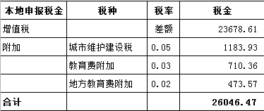
 |  |  | 印花税 | 0.0003 | 1,320.09 | 1167.53 |  |  |  | 87.61 | 0.00
 |  |  | 水利基金 | 0.0006 | 2,380.68 | 0.00 |  |  |  | 0.00 | 0.00
 |  |  | 小计 |  | 3,700.77 | 1167.53 |  |  |  | 87.61 | 0.00
 |  |  | 合计 |  | 76,651.67 | 32778.34 |  |  |  | 26,134.07 | 15,571.69
 |  |  |  |  |  | 278.71

